系统概述
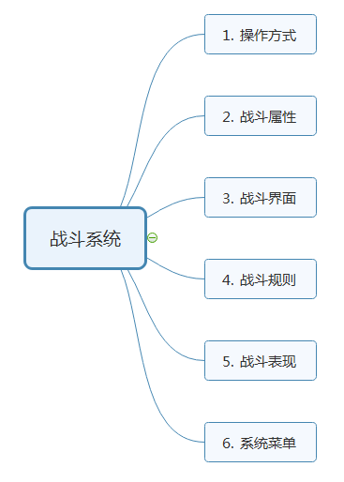
战斗系统设定

 | 战斗系统概述
 | 游戏的战斗系统沿袭《火焰之纹章》回合制的战棋模式，玩家每回合在场景中按照单元格为单位对角色进行移动操作，通过战斗属性的比拼来完成战斗行为。在战斗过程中，玩家可以通过目标的选择和移动路径的设定来影响战斗结果，凸显游戏的策略性。
 | 游戏的战斗系统主要包括7个部分，如下图所示：

系统界面
系统界面

 | 界面概述
 | 战斗系统的界面主要有2个部分：
 | 1.场景操作界面
 | 2.战斗预测界面

 | 场景操作界面
 | 界面效果如下图所示：
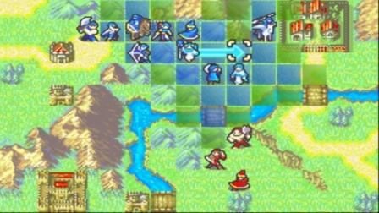

 |  | 界面详解

 |  | 1.操作光标

 |  | 图中的四个白色圆角表示光标，玩家可以通移动光标来对角色进行操作。

 |  | 2.移动范围

 |  | 图中蓝色区域表示角色的可移动范围，玩家可以移动光标位置来对角色进行移动操作。

 |  | 3.蓝色人物图片

 |  | 蓝色人物图片表示友方可操作角色

 |  | 4.红色人物图片

 |  | 红色人物图标表示地方不可操作角色

 |  | 5.灰色人物图片

 |  | 灰色人物图片表示友方操作完成角色，不可再次操作。

 |  | 6.绿色人物图片

 |  | 绿色人物图片表示友方不可操作角色。

 |  | 7.绿色地图色块

 |  | 表示目标施法(友方)范围

 |  | 8.红色地图色块

 |  | 表示目标攻击范围

 | 战斗预测界面
 | 战斗预测界面效果如下图所示：
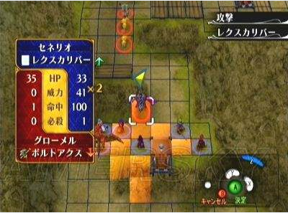

 |  | 界面详解

 |  | 1.角色名称

 |  | 2.使用武器

 |  | 3.克制关系

 |  | 4.角色当前生命

 |  | 5.预测伤害

 |  | 6.预测攻击次数

 |  | 7.预测命中率

 |  | 8.预测必杀几率

 |  | 9.预测敌方攻击效果
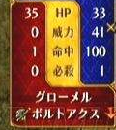

 |  | 界面说明同上

战斗表现
战斗表现

 | 概述
 | 战斗表现分为战斗特写和地图表现两种。

 | 战斗特写
 | 特写画面如下图所示：
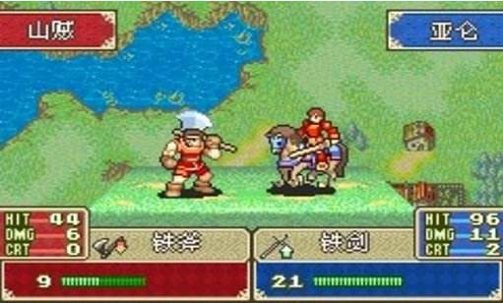

 | 1.角色名称

 | 2.战斗属性

 | 分别是命中、伤害、暴击率

 | 最大生命值和当前生命值

 | 武器名称、icon、克制关系

 | 3.战斗表现
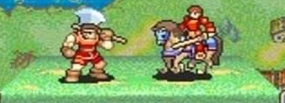

 | 根据角色和战斗结果的不同，播放不同的战斗动画

 | 显示规则：
 | 行动方永远显示在左边。

 | 地图表现
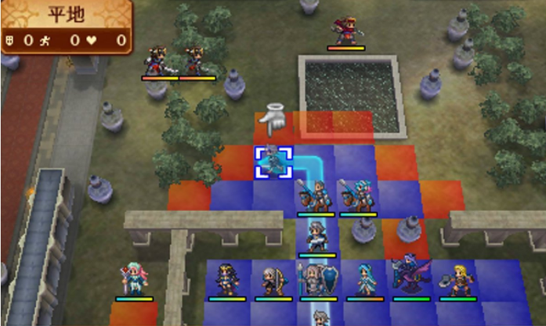

 | 播放一个攻击效果，然后角色脚下的血条会根据受到伤害缩短相应长度

